Garagenplätze
Zeitpunkt | <offen> | F | E | D | C | B | A | S | Garagenplätze
7/28/25 | 0 | 4 | 35 | 60 | 36 | 15 | 12 | 2 | 164
7/31/25 | 9 | 5 | 29 | 59 | 38 | 14 | 12 | 2 | 168
8/1/25 | 18 | 5 | 32 | 61 | 40 | 14 | 12 | 2 | 184
8/2/25 | 3 | 9 | 38 | 66 | 39 | 16 | 13 | 2 | 186
8/3/25 | 6 | 9 | 35 | 65 | 40 | 17 | 13 | 2 | 187
8/4/25 | 5 | 9 | 33 | 66 | 42 | 18 | 13 | 2 | 188
8/6/25 | 1 | 10 | 41 | 68 | 38 | 17 | 13 | 2 | 190
8/8/25 | 3 | 11 | 33 | 72 | 39 | 18 | 13 | 2 | 191
8/9/25 | 2 | 11 | 33 | 71 | 42 | 18 | 13 | 2 | 192
8/10/25 | 3 | 11 | 36 | 72 | 39 | 18 | 13 | 2 | 194
8/11/25 | 4 | 11 | 37 | 69 | 40 | 19 | 13 | 2 | 195
8/11/25 | 6 | 11 | 40 | 75 | 51 | 20 | 14 | 2 | 219
8/12/25 | 12 | 11 | 36 | 76 | 49 | 20 | 14 | 2 | 220
8/14/25 | 4 | 15 | 42 | 69 | 55 | 22 | 14 | 3 | 224
8/17/25 | 4 | 14 | 40 | 68 | 60 | 24 | 14 | 3 | 227
8/18/25 | 0 | 14 | 43 | 70 | 60 | 24 | 14 | 3 | 228
8/18/25 | 0 | 14 | 39 | 73 | 61 | 25 | 14 | 3 | 229
8/19/25 | 0 | 13 | 42 | 72 | 62 | 23 | 14 | 3 | 229
8/21/25 | 0 | 14 | 41 | 71 | 65 | 24 | 14 | 3 | 232
9/7/25 | 15 | 27 | 78 | 88 | 87 | 29 | 17 | 4 | 345
9/10/25 | 10 | 23 | 68 | 105 | 102 | 31 | 18 | 4 | 361
9/11/25 | 11 | 27 | 58 | 118 | 95 | 31 | 18 | 4 | 362
9/13/25 | 4 | 31 | 51 | 128 | 97 | 31 | 18 | 4 | 364
9/16/25 | 6 | 29 | 60 | 112 | 105 | 33 | 18 | 4 | 367
9/18/25 | 16 | 37 | 57 | 103 | 110 | 34 | 18 | 4 | 379
9/20/25 | 10 | 37 | 61 | 105 | 113 | 33 | 18 | 4 | 381
9/22/25 | 11 | 38 | 61 | 107 | 112 | 32 | 18 | 4 | 383
9/25/25 | 25 | 37 | 64 | 111 | 111 | 34 | 18 | 4 | 404
9/26/25 | 5 | 37 | 67 | 122 | 117 | 36 | 18 | 4 | 406
9/29/25 | 21 | 33 | 63 | 124 | 120 | 36 | 18 | 5 | 420
10/1/25 | 18 | 35 | 65 | 117 | 127 | 37 | 18 | 5 | 422
10/6/25 | 5 | 40 | 70 | 128 | 130 | 39 | 19 | 5 | 436
10/8/25 | 13 | 40 | 70 | 129 | 129 | 43 | 20 | 6 | 450
10/10/25 | 11 | 40 | 70 | 131 | 131 | 43 | 20 | 6 | 452
10/14/25 | 0 | 40 | 74 | 139 | 133 | 44 | 20 | 6 | 456
10/16/25 | 22 | 41 | 74 | 124 | 141 | 45 | 21 | 6 | 474
10/20/25 | 6 | 41 | 69 | 141 | 158 | 46 | 21 | 6 | 488
10/27/25 | 6 | 42 | 74 | 139 | 160 | 54 | 21 | 6 | 502
11/2/25 | 12 | 40 | 70 | 145 | 166 | 51 | 22 | 6 | 512
11/14/25 | 11 | 39 | 81 | 152 | 182 | 58 | 23 | 9 | 555
11/20/25 | 0 | 41 | 92 | 155 | 174 | 65 | 25 | 9 | 561
11/25/25 | 33 | 41 | 106 | 169 | 191 | 66 | 27 | 9 | 642
12/1/25 | 31 | 51 | 117 | 173 | 195 | 69 | 28 | 9 | 673
12/18/25 | 33 | 74 | 133 | 203 | 187 | 78 | 30 | 9 | 747
12/25/25 | 15 | 84 | 151 | 214 | 193 | 83 | 31 | 9 | 780
12/30/25 | 24 | 81 | 159 | 205 | 201 | 82 | 32 | 9 | 793
1/1/26 | 2 | 83 | 159 | 214 | 215 | 85 | 32 | 9 | 799
1/2/26 | 3 | 84 | 158 | 213 | 214 | 88 | 32 | 9 | 801
1/8/26 | 7 | 88 | 157 | 214 | 215 | 91 | 34 | 11 | 817
1/18/26 | 14 | 91 | 164 | 212 | 208 | 91 | 36 | 11 | 827
1/20/26 | 24 | 82 | 163 | 216 | 211 | 91 | 36 | 11 | 834
1/26/26 | 32 | 88 | 165 | 217 | 214 | 102 | 35 | 11 | 864
2/10/26 | 12 | 92 | 166 | 219 | 240 | 110 | 37 | 11 | 887
2/19/26 | 11 | 92 | 166 | 220 | 240 | 111 | 37 | 12 | 889
3/5/26 | 26 | 93 | 172 | 226 | 248 | 120 | 39 | 13 | 937
 | F | E | D | C | B | A | S
7/28/25 | 4 | 35 | 60 | 36 | 15 | 12 | 2
7/31/25 | 5 | 29 | 59 | 38 | 14 | 12 | 2
8/1/25 | 5 | 32 | 61 | 40 | 14 | 12 | 2
8/2/25 | 9 | 38 | 66 | 39 | 16 | 13 | 2
8/3/25 | 9 | 35 | 65 | 40 | 17 | 13 | 2
8/4/25 | 9 | 33 | 66 | 42 | 18 | 13 | 2
8/6/25 | 10 | 41 | 68 | 38 | 17 | 13 | 2
8/8/25 | 11 | 33 | 72 | 39 | 18 | 13 | 2
8/9/25 | 11 | 33 | 71 | 42 | 18 | 13 | 2
8/10/25 | 11 | 36 | 72 | 39 | 18 | 13 | 2
8/11/25 | 11 | 37 | 69 | 40 | 19 | 13 | 2
8/11/25 | 11 | 40 | 75 | 51 | 20 | 14 | 2
8/12/25 | 11 | 36 | 76 | 49 | 20 | 14 | 2
8/14/25 | 15 | 42 | 69 | 55 | 22 | 14 | 3
8/17/25 | 14 | 40 | 68 | 60 | 24 | 14 | 3
8/18/25 | 14 | 43 | 70 | 60 | 24 | 14 | 3
8/18/25 | 14 | 39 | 73 | 61 | 25 | 14 | 3
8/19/25 | 13 | 42 | 72 | 62 | 23 | 14 | 3
8/21/25 | 14 | 41 | 71 | 65 | 24 | 14 | 3
9/7/25 | 27 | 78 | 88 | 87 | 29 | 17 | 4
9/10/25 | 23 | 68 | 105 | 102 | 31 | 18 | 4
9/11/25 | 27 | 58 | 118 | 95 | 31 | 18 | 4
9/13/25 | 31 | 51 | 128 | 97 | 31 | 18 | 4
9/16/25 | 29 | 60 | 112 | 105 | 33 | 18 | 4
9/18/25 | 37 | 57 | 103 | 110 | 34 | 18 | 4
9/20/25 | 37 | 61 | 105 | 113 | 33 | 18 | 4
9/22/25 | 38 | 61 | 107 | 112 | 32 | 18 | 4
9/25/25 | 37 | 64 | 111 | 111 | 34 | 18 | 4
9/26/25 | 37 | 67 | 122 | 117 | 36 | 18 | 4
9/29/25 | 33 | 63 | 124 | 120 | 36 | 18 | 5
10/1/25 | 35 | 65 | 117 | 127 | 37 | 18 | 5
10/6/25 | 40 | 70 | 128 | 130 | 39 | 19 | 5
10/8/25 | 40 | 70 | 129 | 129 | 43 | 20 | 6
10/10/25 | 40 | 70 | 131 | 131 | 43 | 20 | 6
10/14/25 | 40 | 74 | 139 | 133 | 44 | 20 | 6
10/16/25 | 41 | 74 | 124 | 141 | 45 | 21 | 6
10/20/25 | 41 | 69 | 141 | 158 | 46 | 21 | 6
10/27/25 | 42 | 74 | 139 | 160 | 54 | 21 | 6
11/2/25 | 40 | 70 | 145 | 166 | 51 | 22 | 6
11/14/25 | 39 | 81 | 152 | 182 | 58 | 23 | 9
11/20/25 | 41 | 92 | 155 | 174 | 65 | 25 | 9
11/25/25 | 41 | 106 | 169 | 191 | 66 | 27 | 9
12/1/25 | 51 | 117 | 173 | 195 | 69 | 28 | 9
12/18/25 | 74 | 133 | 203 | 187 | 78 | 30 | 9
12/25/25 | 84 | 151 | 214 | 193 | 83 | 31 | 9
12/30/25 | 81 | 159 | 205 | 201 | 82 | 32 | 9
1/1/26 | 83 | 159 | 214 | 215 | 85 | 32 | 9
1/2/26 | 84 | 158 | 213 | 214 | 88 | 32 | 9
1/8/26 | 88 | 157 | 214 | 215 | 91 | 34 | 11
1/18/26 | 91 | 164 | 212 | 208 | 91 | 36 | 11
...
3/11/26 | 37 | 99 | 180 | 227 | 262 | 124 | 41 | 13 | 983
3/13/26 | 13 | 100 | 183 | 231 | 279 | 124 | 41 | 14 | 985
3/17/26 | 31 | 103 | 182 | 233 | 261 | 123 | 41 | 14 | 988
3/22/26 | 33 | 108 | 189 | 236 | 267 | 124 | 42 | 14 | 1013
3/31/26 | 7 | 116 | 194 | 243 | 276 | 130 | 42 | 14 | 1022
4/13/26 | 1 | 128 | 210 | 254 | 291 | 138 | 47 | 14 | 1083
4/17/26 | 26 | 127 | 211 | 249 | 295 | 139 | 50 | 14 | 1111
4/27/26 | 16 | 130 | 216 | 260 | 306 | 145 | 54 | 14 | 1141
4/30/26 | 61 | 132 | 226 | 261 | 313 | 145 | 54 | 14 | 1206
5/5/26 | 17 | 137 | 236 | 272 | 330 | 149 | 54 | 14 | 1209
5/11/26 | 4 | 134 | 236 | 276 | 337 | 154 | 57 | 15 | 1213
5/19/26 | 41 | 143 | 255 | 284 | 346 | 158 | 60 | 16 | 1303
5/29/26 | 0 | 144 | 260 | 294 | 366 | 163 | 63 | 18 | 1308
6/7/26 | 14 | 138 | 225 | 310 | 383 | 167 | 64 | 18 | 1319
6/12/26 | 11 | 141 | 234 | 308 | 384 | 175 | 65 | 19 | 1337
6/15/26 | 66 | 137 | 237 | 318 | 395 | 181 | 67 | 19 | 1420
6/28/26 | 20 | 152 | 248 | 334 | 426 | 190 | 67 | 20 | 1457
7/5/26 | 74 | 155 | 252 | 338 | 432 | 194 | 69 | 20 | 1534
7/21/26 | 45 | 162 | 274 | 352 | 461 | 206 | 70 | 20 | 1590
7/28/26 | 6 | 157 | 280 | 367 | 479 | 213 | 72 | 23 | 1597
7/29/26 | 5 | 156 | 281 | 373 | 480 | 213 | 72 | 23 | 1603
8/23/26 | 18 | 161 | 287 | 377 | 492 | 219 | 74 | 23 | 1651
8/30/26 | 15 | 166 | 287 | 385 | 485 | 222 | 77 | 24 | 1661
8/31/26 | 40 | 167 | 292 | 396 | 494 | 225 | 77 | 25 | 1716 | Garagenplätze | Zeitpunkt | Tage | Voll verbessert
9/3/26 | 38 | 157 | 301 | 401 | 496 | 223 | 79 | 26 | 1721 | 200 | 8/11/25 | -
9/8/26 | 27 | 163 | 318 | 385 | 503 | 222 | 84 | 26 | 1728 | 300 | 9/7/25 | 27 | Zeitpunkt | F | E | D | C | B | A | S | Gesamt
9/15/26 | 3 | 174 | 330 | 428 | 509 | 225 | 82 | 27 | 1778 | 400 | 9/25/25 | 17 | 9/15/26 | 57 | 95 | 313 | 258 | 138 | 6 | 0 | 867
9/22/26 | 8 | 169 | 328 | 430 | 507 | 233 | 86 | 27 | 1788 | 500 | 10/27/25 | 32 | 9/22/26 | 60 | 100 | 316 | 260 | 142 | 6 | 0 | 884
9/26/26 | 42 | 166 | 327 | 431 | 515 | 238 | 86 | 27 | 1832 | 600 | 11/25/25 | 29 | 10/6/26 | 65 | 105 | 320 | 273 | 150 | 6 | 0 | 919
10/6/26 | 7 | 172 | 337 | 448 | 518 | 247 | 87 | 28 | 1844 | 700 | 12/18/25 | 23 | 10/8/26 | 67 | 112 | 321 | 273 | 151 | 6 | 0 | 930
10/8/26 | 6 | 178 | 337 | 440 | 524 | 249 | 87 | 28 | 1849 | 800 | 1/2/26 | 15 | 10/11/26 | 76 | 122 | 326 | 278 | 154 | 6 | 0 | 962
10/11/26 | 1 | 186 | 346 | 450 | 539 | 255 | 87 | 28 | 1892 | 900 | 3/5/26 | 61 | 10/13/26 | 76 | 123 | 327 | 279 | 154 | 6 | 0 | 965
10/13/26 | 6 | 184 | 346 | 452 | 538 | 253 | 87 | 28 | 1894 | 1000 | 3/22/26 | 17
10/15/26 | 10 | 183 | 354 | 455 | 540 | 257 | 88 | 29 | 1916 | 1100 | 4/17/26 | 26
 |  |  |  |  |  |  |  |  |  | 1200 | 4/30/26 | 13
 |  |  |  |  |  |  |  |  |  | 1300 | 5/19/26 | 19
 |  |  |  |  |  |  |  |  |  | 1400 | 6/15/26 | 27
 |  |  |  |  |  |  |  |  |  | 1500 | 7/5/26 | 20
 |  |  |  |  |  |  |  |  |  | 1600 | 7/29/26 | 24
 |  |  |  |  |  |  |  |  |  | 1700 | 8/31/26 | 33
 |  |  |  |  |  |  |  |  |  | 1800 | 9/26/26 | 26
 |  |  |  |  |  |  |  |  |  | 1900 | 10/15/26 | 19
 |  |  |  |  |  |  |  |  |  | 2000
 |  |  |  |  |  |  |  |  |  | 2100
 |  |  |  |  |  |  |  |  |  | 2200
 |  |  |  |  |  |  |  |  |  | 2300
 |  |  |  |  |  |  |  |  |  | 2400
 |  |  |  |  |  |  |  |  |  | 2500
 |  |  |  |  |  |  |  |  |  | 2600

Legendary Jens
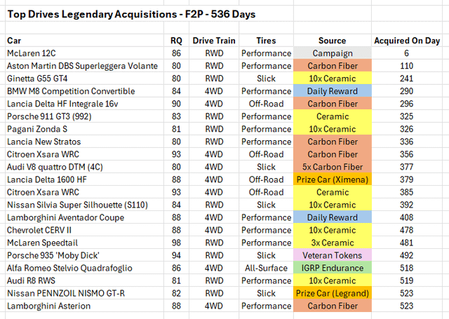
Auto | RQ | Tag | Quelle
McLaren 12C | 86 | 11 | Kampagne | Anderer Spieler:
Porsche 911 Turbo S 3.8 (991.2) | 88 | 42 | Ceramic
Koenigsegg Agera RS | 98 | 58 | Ceramic
Nissan GT-R Egoist (R35) | 82 | 71 | Ceramic
Bentley Continental GT3-R | 80 | 105 | Carbon Fiber
Porsche 959 | 80 | 114 | Carbon Fiber
Ariel Atom 3.5 Supercharged | 89 | 143 | Ceramic
BMW M5 | 82 | 145 | Tages-Rennpaket
Porsche Taycan Turbo S | 87 | 146 | Tages-Rennpaket
Lancia Delta HF Integrale 16v | 91 | 204 | Ceramic
McLaren 12C | 86 | 204 | Preisauto
Chevrolet Corvette Z06 (C8) | 87 | 248 | Ceramic
Chevrolet CERV III | 80 | 249 | Ceramic
Dodge Viper ACR | 82 | 270 | Ceramic
Lamborghini Murciélago LP 670-4 SuperVeloce | 86 | 328 | Tages-Rennpaket
Audi RS e-tron GT | 80 | 334 | Ceramic
Aston Martin DBX | 81 | 339 | Ceramic
Mercedes-AMG GT 4-Door Coupé | 85 | 344 | Ceramic
Nissan R382 | 89 | 359 | Carbon Fiber
Mitsubishi Lancer Evolution VII WRC | 94 | 365 | Carbon Fiber
BMW X4 Competition (F98) | 89 | 401 | Carbon Fiber
Chevrolet Corvette IMSA GTO (C4) | 89 | 402 | Ceramic
BMW M3 GT (E92) | 86 | 407 | Ceramic
McLaren 720S Spider | 94 | 438 | McLaren Odds: Enhanced
Chevrolet Corvette Z06 (C8) | 87 | 438 | Ceramic
McLaren 650S GT3 | 87 | 442 | McLaren: Special
Suzuki Pikes Peak XL7 | 97 | 450 | 9th: Preisauto
Aston Martin DBR22 | 81 | 466 | Carbon Fiber
Ginetta G55 GT4 | 80 | 484 | Halloween (Premium-Lite)

Clubs Outcome
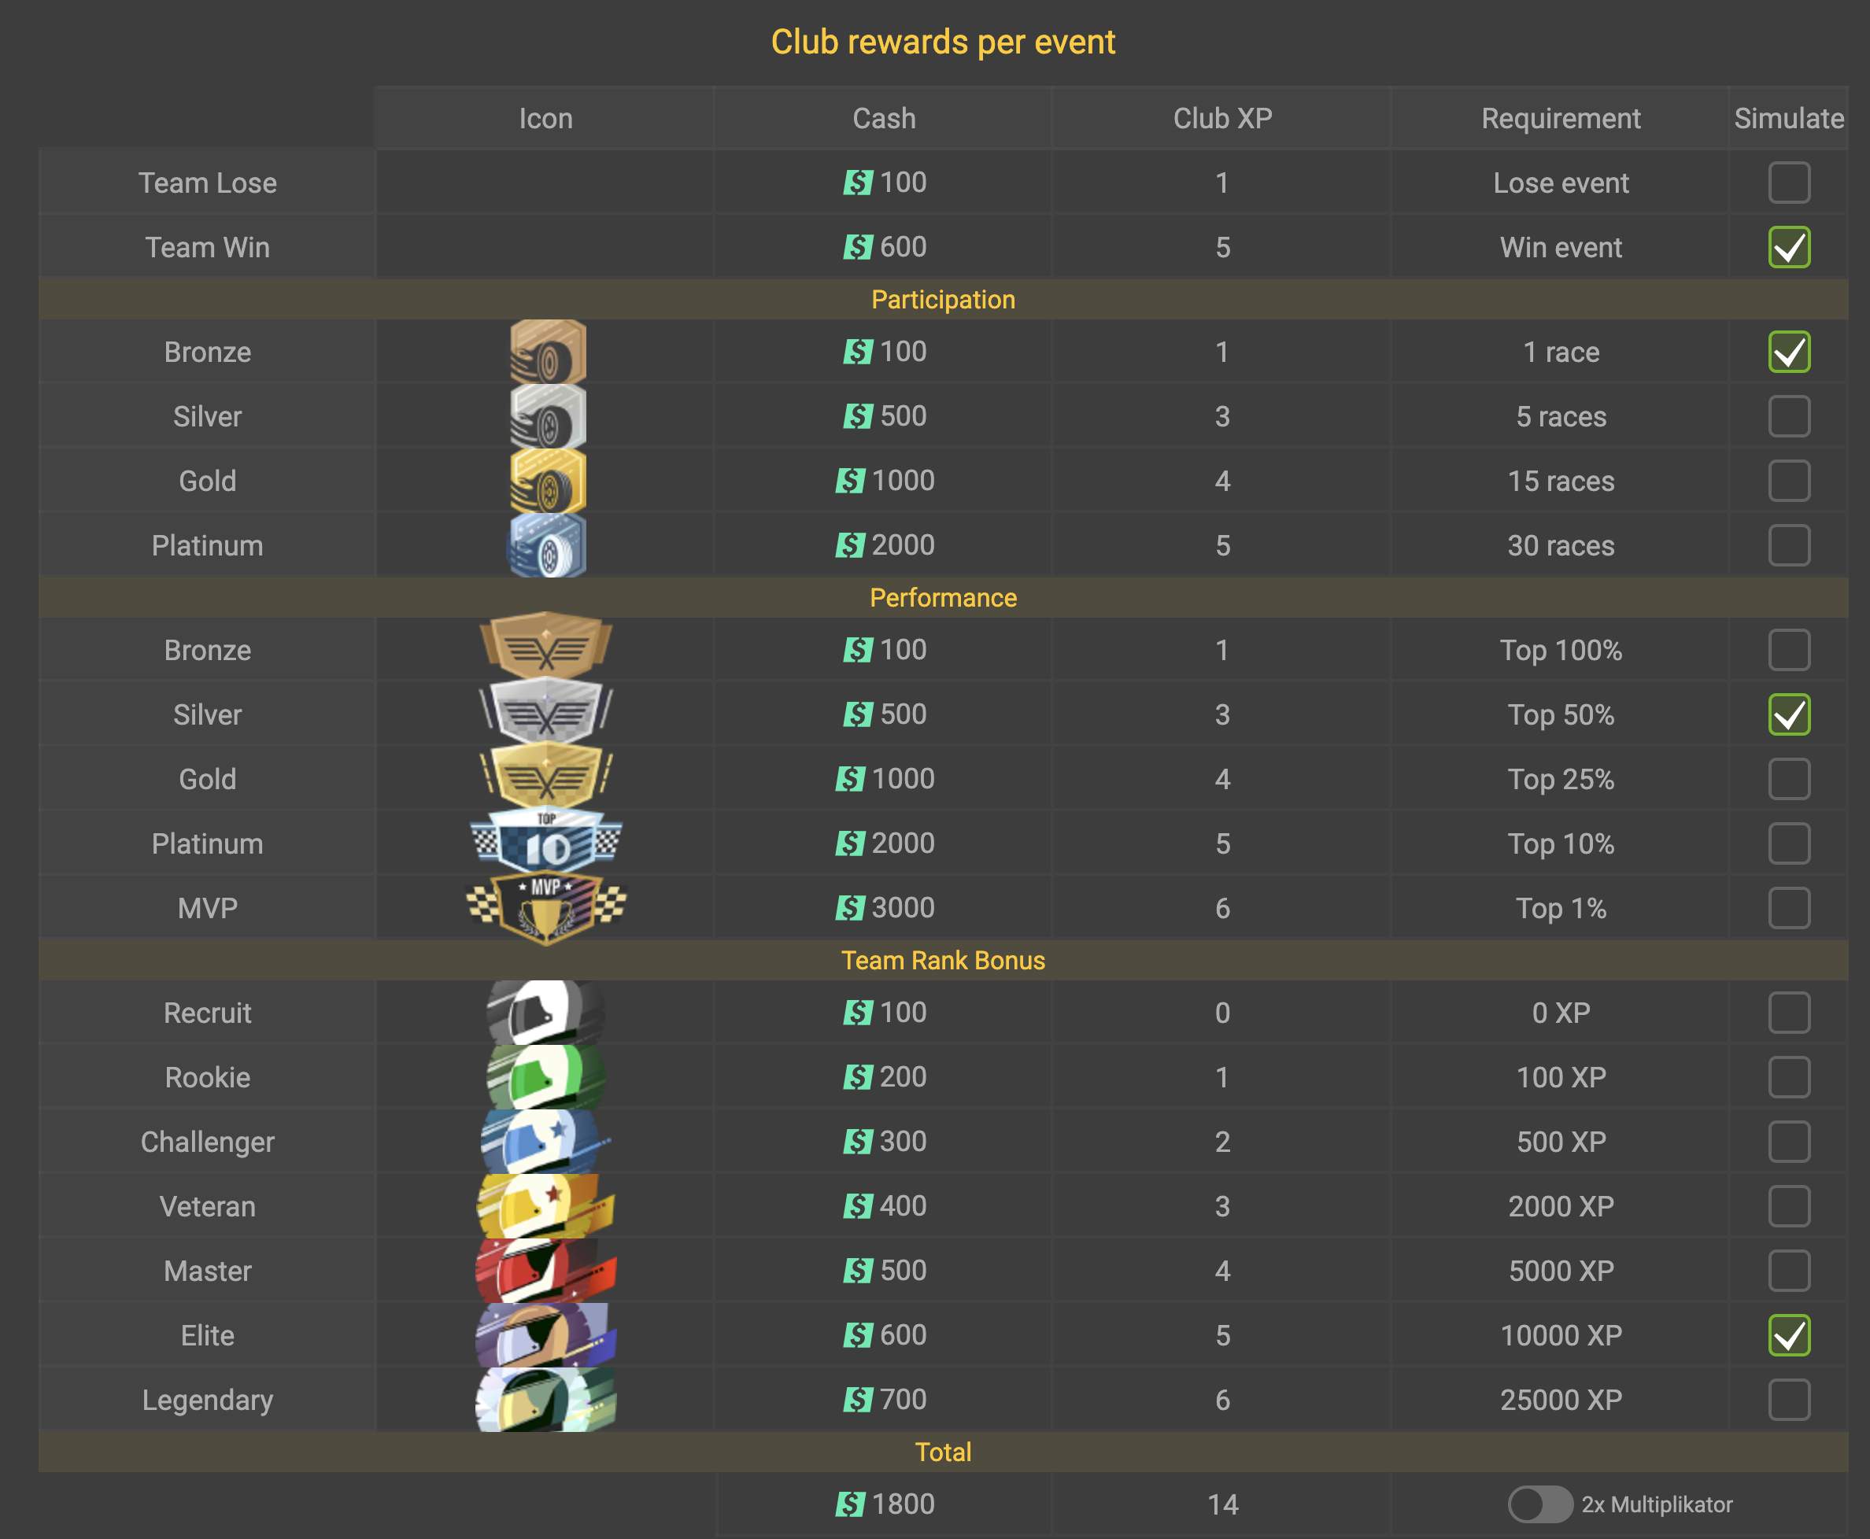

Schnellberechnung

Sieg
Niederlage | x | 100
1 Rennen | x | 100
5 Rennen
15 Rennen
30 Rennen
Teilnahme | x | 100
Top 50%
Top 25%
Top 10%
MVP
Routinier |  | 400
Multiplikator

 | Summe: | 700

Bodenhaftung
